Pagina 1
PAGINA 1

Quienes Somos | Nacemos de la convicción de que transformar realidades exige trascender la gestión tradicional y conectar el rigor técnico con la cooperación estratégica. En un entorno donde las comunidades, la academia, el sector privado y el Estado a menudo operan de manera fragmentada, nos posicionamos como el puente articulador que alinea los esfuerzos hacia el desarrollo social y la justicia global. Lo hacemos porque creemos en el poder de la investigación aplicada y la formulación rigurosa de proyectos como catalizadores de impacto. Nuestra apuesta es actuar como un brazo técnico especializado —con proyección internacional y anclaje territorial— capaz de viabilizar iniciativas de alto valor público, gestionar cooperación internacional y estructurar soluciones que respondan de manera efectiva a los desafíos de los territorios.

Misión | Nuestra misión se centra en diseñar y ejecutar iniciativas de desarrollo social mediante la estructuración rigurosa de proyectos, la investigación aplicada y el acompañamiento estratégico a entidades públicas y corporativas, impulsando políticas públicas e inversiones con enfoque de derechos humanos que respondan con agilidad a las dinámicas de la sostenibilidad global desde el territorio.

Visión | Seremos para el 2030 una organización social de referencia internacional y anclaje territorial, reconocida como el brazo técnico especializado más confiable de la academia, el sector privado y los gobiernos para la gestión, formulación y ejecución de proyectos de alto impacto. Nos proyectamos como líderes en la movilización de recursos de cooperación internacional y en el diseño de un modelo propio de intervención que transforma el desarrollo social, la investigación aplicada y la sostenibilidad en los territorios.

Valores | Transparencia: Garantizamos la trazabilidad, claridad y rendición de cuentas en cada proceso de gestión y formulación de proyectos, consolidando la confianza institucional con aliados corporativos, gobiernos y fondos de cooperación internacional. Rigurosidad: Respaldamos cada intervención y ejercicio de investigación aplicada con los más altos estándares metodológicos y técnicos, asegurando un anclaje sólido en el territorio y respuestas efectivas a las realidades sociales. Excelencia: Impulsamos un modelo de gestión enfocado en el cumplimiento de altos estándares de calidad, eficiencia y pertinencia, posicionando a la fundación como un brazo técnico altamente confiable para la academia y el sector público o privado. Sostenibilidad: Integramos una visión de largo plazo en las iniciativas y en nuestro modelo de intervención, promoviendo el desarrollo equilibrado y la transformación duradera de las comunidades en armonía con los Objetivos de Desarrollo Global.

Organigrama | ESTRUCTURA ORGANIZACIONAL Y CAPITAL HUMANO FUNDACIÓN JUSTICIA GLOBAL La estructura organizacional de la Fundación Justicia Global refleja un modelo institucional moderno, estratégico y orientado a la articulación interinstitucional, diseñado para responder a los desafíos contemporáneos de la cooperación académica, el desarrollo social, económico y la proyección internacional. Su configuración fortalece la capacidad operativa y técnica de la fundación, permitiéndole consolidarse como un aliado estratégico especializado para las instituciones de educación superior en cualquier ámbito institucional, especialmente en el fortalecimiento de los procesos de extensión universitaria.
Dirección General
Jonatan Mercado
Director de Relaciones Públicas y Proyección Social
Director de
Proyectos y Consultorías
Directora de
Investigaciones y Educación Continua
Coordinación Promoción Institucional
Asistente de Dirección General
Asesora Relaciones Internacionales y de Proyectos

Equipo de Trabajo | En el nivel directivo se encuentra la Dirección General, instancia encargada de orientar la visión institucional, liderar la planificación estratégica y garantizar la articulación integral entre las diferentes áreas de gestión. Desde esta dirección se impulsa una filosofía de trabajo basada en la innovación social, la generación de impacto territorial y la construcción de alianzas sostenibles con actores académicos, públicos, privados y comunitarios.

 | La Asesoría de Relaciones Internacionales y de proyectos tiene la responsabilidad de promover escenarios de cooperación académica y técnica con organismos internacionales, universidades extranjeras, redes multilaterales y entidades de cooperación. Esta área fortalece la proyección global de la fundación y facilita la generación de oportunidades de intercambio de experiencias y conocimientos, internacionalización y desarrollo conjunto de iniciativas de alto impacto.

 | La Dirección de Proyectos tiene a su cargo la formulación, implementación, seguimiento y evaluación de programas e iniciativas de carácter académico, social, ambiental y comunitario. Esta dependencia representa un eje fundamental para la estructuración de proyectos de extensión universitaria, formación continua, intervención territorial y transferencia de conocimiento, alineados con las necesidades del entorno y las prioridades institucionales de las universidades aliadas.

 | La Dirección de Investigación y Desarrollo impulsa procesos de análisis, producción de conocimiento y desarrollo de estudios aplicados en diferentes áreas de interés social y académico. Su labor fortalece la capacidad técnica de la fundación para participar en proyectos interdisciplinarios, observatorios, publicaciones, consultorías y estrategias de innovación social en articulación con instituciones de educación superior.

 | La Dirección de Relaciones Públicas y Proyección Social lidera la estrategia de posicionamiento institucional y relacionamiento estratégico, consolidando vínculos con entidades gubernamentales, organizaciones sociales, sector empresarial y actores académicos. Su gestión contribuye al fortalecimiento de la imagen corporativa y al desarrollo de alianzas orientadas a la transformación social y educativa

Líneas Estratégicas | Eje Transversal: Justicia como Equilibrio (Equilibrio Social, Institucional y Territorial).

 | Educación para la Transformación Social y las Capacidades del Futuro: Actúa como el punto de entrada natural y vector habilitador mediante la articulación con facultades e instituciones, orientándose a cerrar brechas de empleabilidad, competencias digitales y desarrollo humano.

 | Desarrollo Territorial Sostenible: Se consolida como el núcleo integrador donde confluyen la academia, la gestión comunitaria y los recursos del sector privado vía RSE, generando modelos de intervención con impacto real en las regiones.

 | Gobernanza, Democracia y Fortalecimiento Institucional: Reinterpreta el equilibrio institucional desde un enfoque técnico de participación ciudadana y fortalecimiento de capacidades estatales, clave para la legitimidad y la cooperación.

 | Acción Climática, Transición Ecológica y Resiliencia: Responde directamente a las prioridades de los fondos verdes globales, apalancándose en la investigación aplicada universitaria para diseñar soluciones de adaptación y sostenibilidad.

 | Salud Integral, Bienestar y Cohesión Social: Aborda las demandas prioritarias de la filantropía internacional contemporánea, con especial énfasis en salud mental, tejido comunitario y bienestar integral de las poblaciones vulnerables.

Líneas Estratégicas | Academia (Universidades e Institutos de Investigación): Funciona como el motor científico y el semillero técnico. A través de convenios como el previsto con la Universidad Libre, aporta el conocimiento especializado, los grupos de investigación y las capacidades para respaldar técnicamente cada iniciativa.

 | Sector Privado y Fundaciones Corporativas: Actúa como el socio financiero y dinamizador del desarrollo. Canalizan recursos a través de la responsabilidad social empresarial y coinversiones, alineando el crecimiento corporativo con el impacto socioambiental en los territorios.

 | Gobiernos y Entidades Públicas (Nacional, Departamental y Local): Representa el co-financiador institucional y garante de la política pública. Permite escalar las intervenciones, alinear los proyectos con los planes de desarrollo y asegurar la sostenibilidad institucional de las acciones.

 | Cooperación Internacional y Fondos Multilaterales: Proveen recursos de cooperación no reembolsable, asistencia técnica global y validación metodológica. Exigen altos estándares de transparencia y rigor, impulsando la proyección internacional de la fundación.

 | Comunidades y Organizaciones de la Sociedad Civil (OSC): Son el centro del modelo y los ejecutores locales. Aportan el saber ancestral, la gobernanza comunitaria y la legitimidad territorial, asegurando que las soluciones respondan a necesidades reales y perduren en el tiempo.

Pagina 2
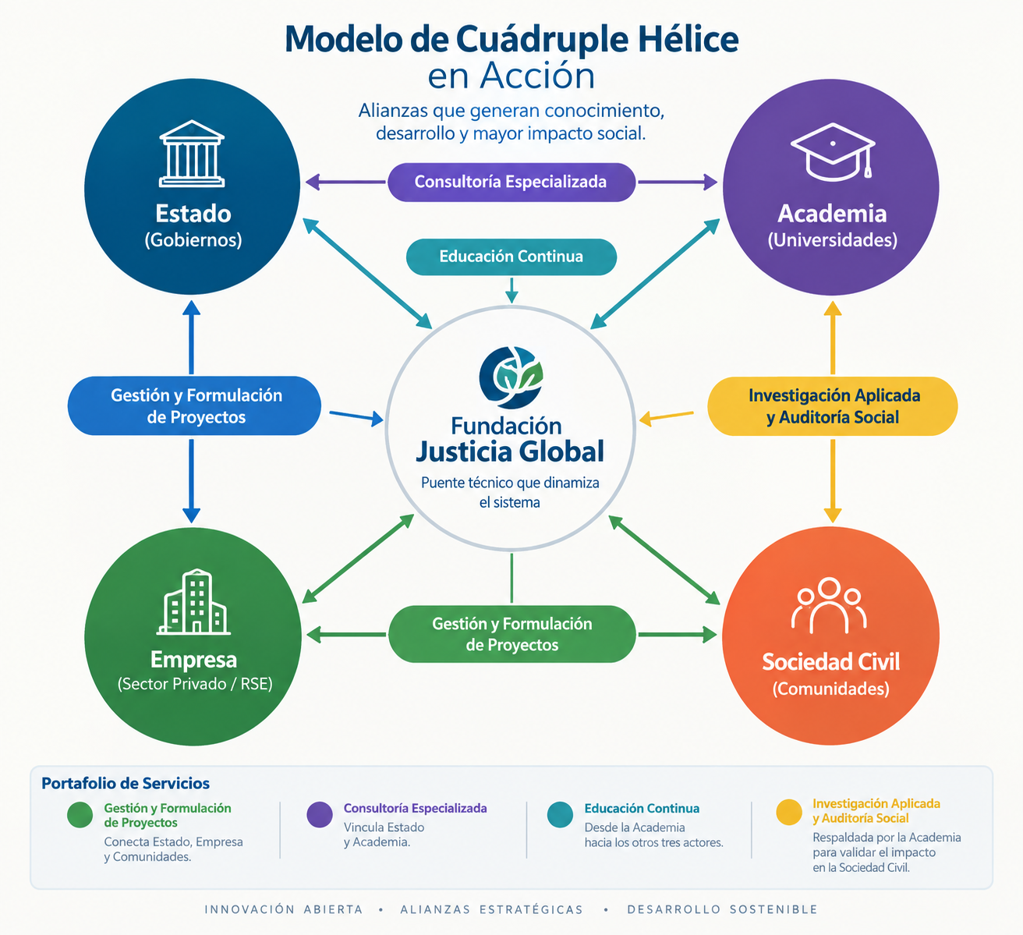
PAGINA 2

Portafolio de Servicios | Gestión y Formulación de Proyectos: Es el canalizador que permite al Estado cofinanciar iniciativas, a la Empresa canalizar recursos mediante RSE, a la Academia aportar su capacidad técnica y a las Comunidades materializar sus demandas en soluciones concretas.

 | Consultoría Especializada e Incidencia: Actúa como el espacio de diálogo estratégico donde el Estado diseña política pública informada, la Empresa alinea sus operaciones con estándares globales, y la Academia aporta el marco analítico necesario para la toma de decisiones.

 | Investigación Aplicada y Auditoría Social: Garantiza la rendición de cuentas y la transparencia ante los cuatro actores, validando científicamente desde la Academia el impacto real que perciben las Comunidades y que financian la Empresa y el Estado.

 | Educación Continua, Formación y Capacitación: Funciona como el puente directo de transferencia de conocimiento desde la Academia hacia el talento del Estado, los equipos del sector privado (Empresa) y los liderazgos de base (Sociedad Civil), cerrando brechas de capacidad en el territorio.

